大阪府管内図
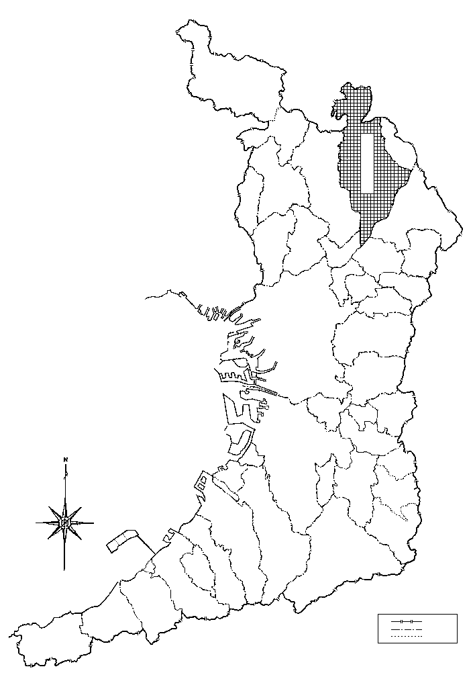
府県界
市郡界
町村界
守口市
大 阪 府 管 内 図
（令和7年12月現在）
兵 庫 県
高 槻 市
茨木市
箕面市
吹田市
豊中市
交野市
南河内郡
豊能町
能勢町
富田林市
池田市
三島郡
奈良県
大阪狭山市
大阪湾
京都府
和歌山県
泉南郡
豊能郡
泉北郡
和泉市
岸和田市
泉佐野市
泉南市
阪南市
岬町
貝塚市
熊取町
門真市
堺市
大東市
寝屋川市
東大阪市
河内長野市
四条畷市
枚方市
藤井寺市
羽曳野市
泉大津市
八尾市
忠岡町
高石市
千早赤坂村
太子町
河南町
柏原市
松原市
大阪市
田尻町
島本町
泉佐野市
泉南市
田尻町
摂津市

市民の指標
市 民 の 指 標

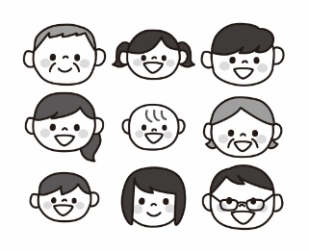 |  |  | 
人口密度 1㎢当たり 3,282人 | 世帯員数 1世帯当たり 2.1人 | 出 生 1日に 6.0人 | 死 亡 1日に 11.5人

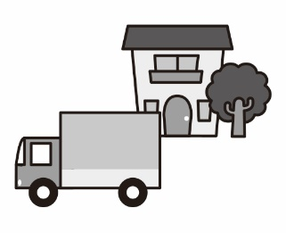 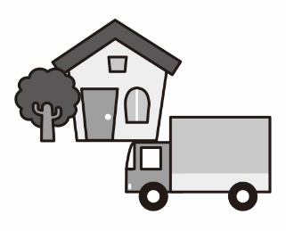  
婚 姻 1日に 3.6件 | 離 婚 1日に 1.4件 | 転 入 1日に 32.0人 | 転 出 1日に 30.3人

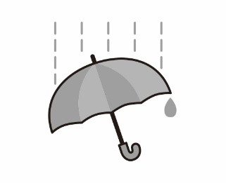 | 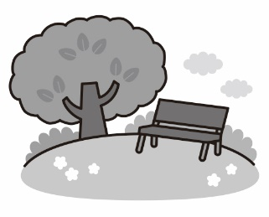 | 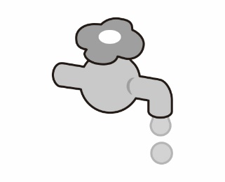 | 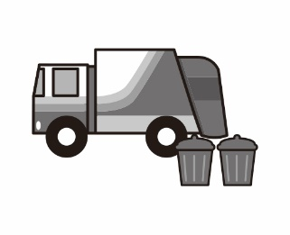
降水日数 1年に 110日 | 公 園 1人当たり 6.0㎡ | 水道給水量 1日に 9.9万㎥ | ごみ処理量 1日 265ｔ

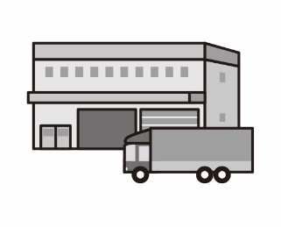 | 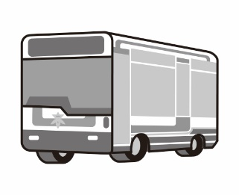 | 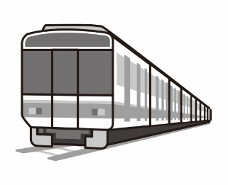 | 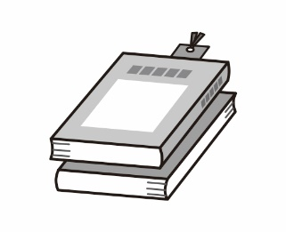
製造品出荷額等 1日に 13億4178万円 | 市営バス輸送人員 1日に 4万8千人 | 鉄道乗車人員 1日に 12万5千人 | 図書館貸出冊数 1日に 9,563冊

 | 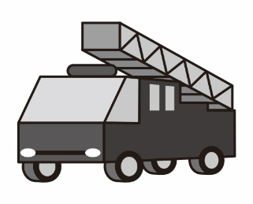 | 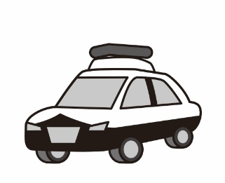 | 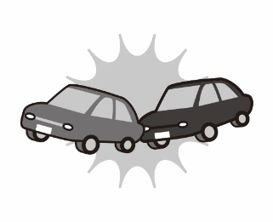
救急車出動 1日に 69.5件 | 火 災 5.5日に 1件 | 刑法犯罪 1日 5.0件 | 交通事故 1日に 20.4件

